Datums-und Zeitdifferenzen
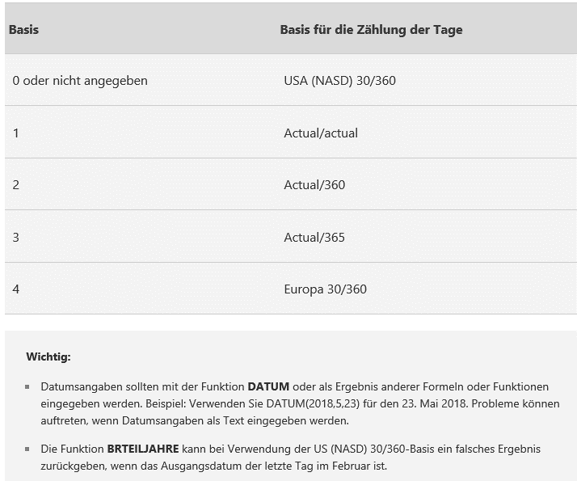
Datums- und Zeitdifferenzen

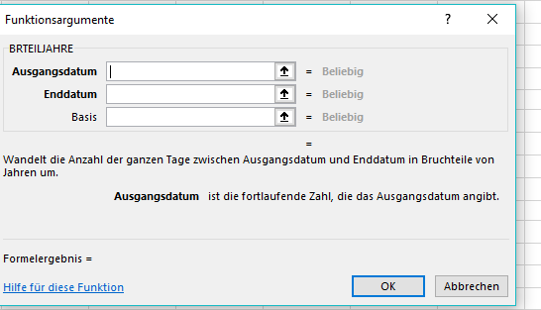
Rechnungsdatum | Zahlungsziel | Fälligkeitsdatum
2021-03-13 | 30 Tage |  | Datumsformat einstellen!
2021-02-26 | 60 Tage

Anfangsdatum | Enddatum | Anzahl der Tage | Anzahl der Jahre
2010-01-01 | 2020-01-01 |  |  |  | BRTEILJAHRE(Ausgangsdatum;Enddatum; Basis)
1900-01-01 | 2000-01-01
 |  | Zahlenformat

Anfangsdatum | Enddatum | Anzahl der Tage | Anzahl der Jahre
2010-01-01 | 2020-01-01 |  |  |  | DATEDIF(Ausgangsdatum;Enddatum;Einheit)
1900-01-01 | 2000-01-01

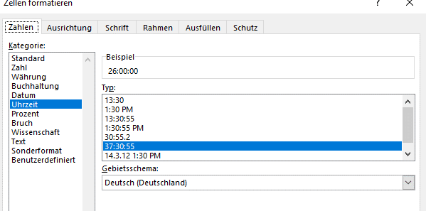
Anfangsuhrzeit | aktuelle Uhrzeit | vergangene Zeit | Format
7:30:00 | 16:20:00 |  | hh:mm
10:00 | 12:00 |  | hh:mm | falsch!!!!
10:00 | 12:00 |  | [hh]:mm | Klammern, damit Zeitdifferenz (24 h) erkennbar
 |  |  |  | oder Format Uhrzeit ändern

Rechnen mit der Zeit
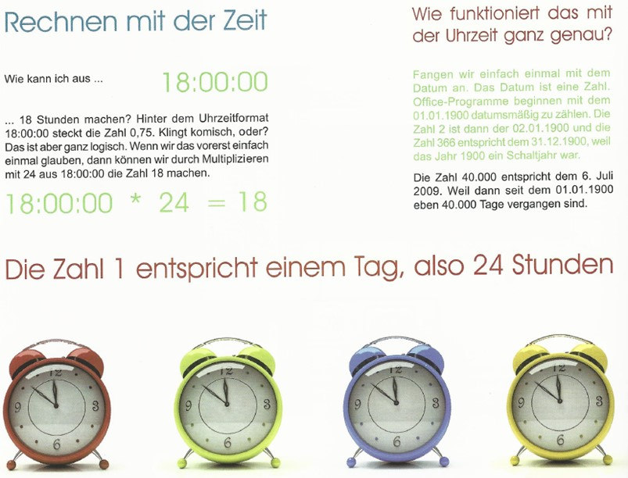
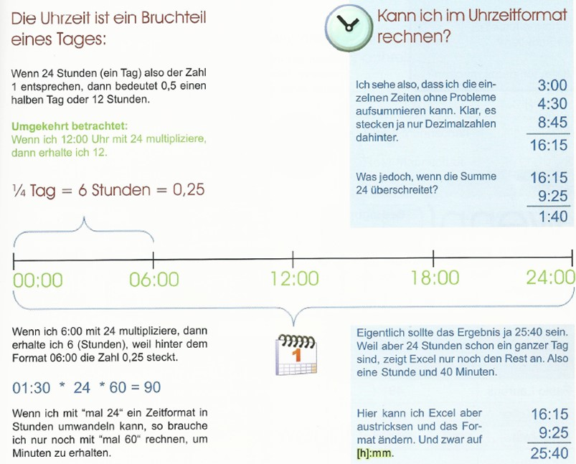

 | Stunden | Minuten | Sekunden
18:00:00 |  |  |  | Format auf Zahl oder Standard ändern!
20:24:00

